概要
目標角度と現在角度の推移
項目 | 値
生成日時 | 2026-09-21 21:34:57
記録点数 | 3187
記録時間 [s] | 318.69
最終目標角度 [deg] | 90
最終指令角度 [deg] | 90
最終現在角度 [deg] | 89.682476505
最終角度誤差 [deg] | 0.31752349539
最大追従誤差 [deg] | 2.0092515415
最終状態 | FINISHED

把持点（生値） | 最小法線力 [N] | 平均法線力 [N] | 最大法線力 [N]
AMIR1 左指 | 2.334003413E-11 | 16.588346494 | 25.915920638
AMIR1 右指 | 2.3340071987E-11 | 16.873386659 | 25.8530542
AMIR2 左指 | 1.1900555213E-11 | 16.982210964 | 26.629127647
AMIR2 右指 | 1.1898793499E-11 | 17.270512804 | 26.447639039

把持点（把持直後=0補正） | 最小変動 [N] | 平均変動 [N] | 最大変動 [N]
AMIR1 左指 | 0.00021168676668 | 1.9026849048 | 17.405106811
AMIR1 右指 | 0.0018887091827 | 1.9753470913 | 13.485641496
AMIR2 左指 | 0.027336412499 | 1.9600599995 | 7.6662188109
AMIR2 右指 | 0.00012424237159 | 1.7493632538 | 7.93155812

把持点の法線力推移（表示用平滑値）
物体重心位置 | 初期値 [m] | 最終値 [m] | 変位 [m]
X | -4.830429511E-22 | 0.9801902048 | 0.9801902048
Y | -1.2219049208E-20 | 0.00041524113811 | 0.00041524113811

把持直後基準の法線力変動

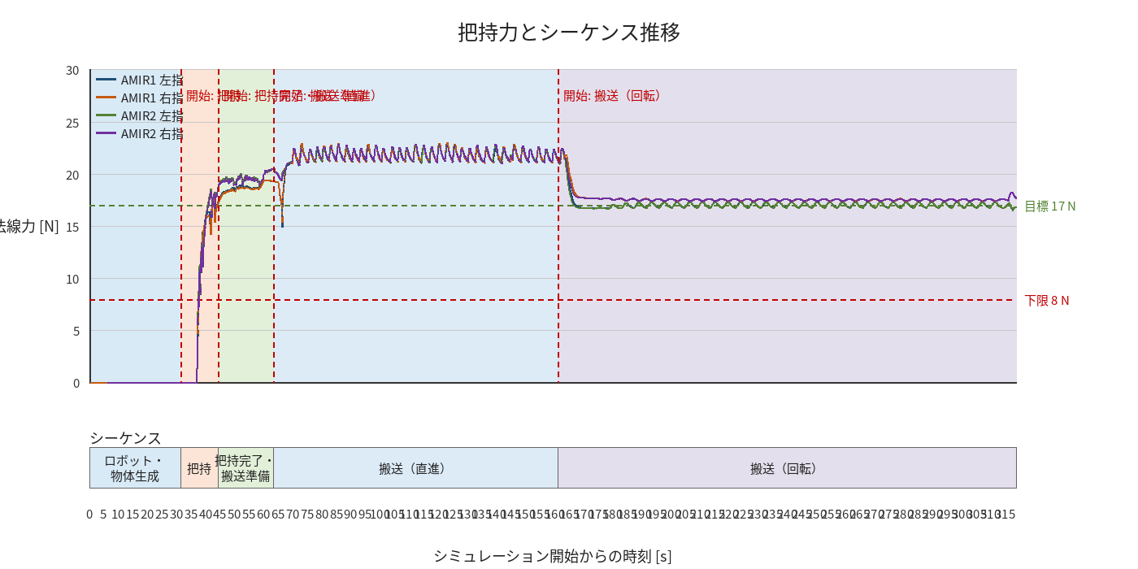

物体姿勢 XYZ（Roll・Pitch・Yaw）

物体重心位置のX-Y軌跡（Zは除外）

